申請書兼許可書
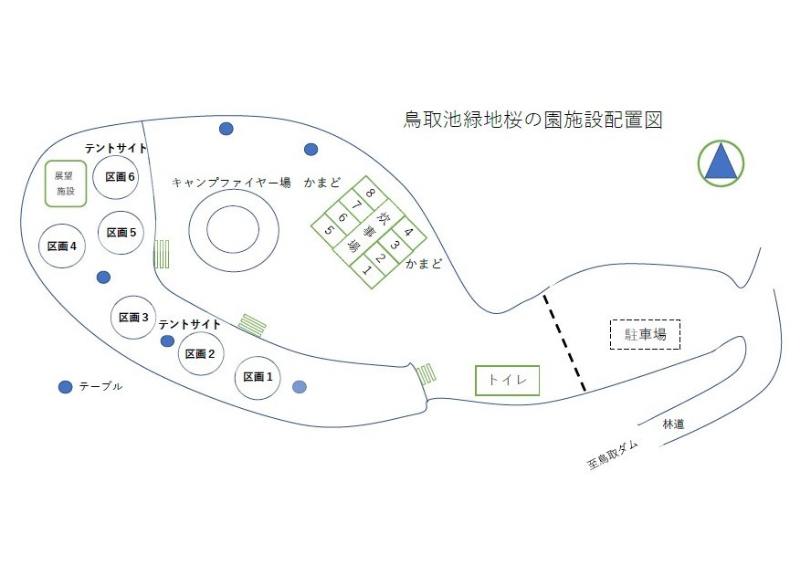
様式第１号
阪南市鳥取池緑地桜の園使用許可申請書
申請日 | 令和 年 月 日（ ）
申請者氏名 |  |  | 申請団体名
住所 | 〒
電話番号
メール アドレース

使用目的 |  |  |  | 使用人数
使用日時 | 令和 年 月 日（ ） |  | ～ | 令和 年 月 日（ ）
 | 時 分 |  |  | 時 分
使用日数・ 使用時間 |  | 宿泊を伴わないもの （Ｄａｙキャンプ） |  | 日中の使用及び宿泊 （Ｄａｙキャンプ＋１泊以上）
 |  | 宿泊を伴うもの （１泊以上） |  | 宿泊及び日中の使用 （１泊以上＋Ｄａｙキャンプ）
 |  | その他
使用施設 |  | テントサイト区画①・かまど①
 |  | テントサイト区画②・かまど②
 |  | テントサイト区画③・かまど③ |  |  | 【許可条件】
 |  | テントサイト区画④・かまど④
 |  | テントサイト区画⑤・かまど⑤ |  |  | ・蛇口の水は飲用としないこと。 ・ゴミは、必ず持ち帰ること。 ・断水する場合があるので、各自で手洗い用の水を用意して使用すること。 ・火気の使用は「かまど」「ファイヤー場」で行い、その他の場所では使用しないこと。 ・火気使用の際は、火の不始末が無いようにすること。 ・他の利用者がいる場合は、譲り合って使用すること。 ・携帯電話は圏外となるため留意すること。
 |  | テントサイト区画⑥・かまど⑥
 |  | かまど⑦
 |  | かまど⑧
 |  | キャンプファイヤー場
 | キャンプファイヤー場 使用日・使用時間

様式第２号
阪南市鳥取池緑地桜の園使用許可書
 | 令和 年 月 日（ ） |  | 付けで申請のありました上記の使用申請について |  | 【その他注意事項】 ○新型コロナウイルス感染症拡大防止のために ・咳・発熱などの症状のある体調の悪い場合は、利用を控えてください。 ・利用の際は、道中を含め「密閉、密集、密接」３つの密を避けてください。 ・利用に際しては、テント内の換気を定期的に行ってください。 ・可能な限りマスクを着用してください。 ・トイレのあとや食事の前には手を洗いましょう。 ・アルコール消毒剤をご持参いただき、こまめな消毒をお願いします。
 |  | 許可
 |  | 許可番号
 |  | ※許可番号の記載のないものは無効となります。
 |  | ※使用にあたっては別紙「許可条件」を厳守のこと
 |  | 不許可
不許可の理由
 |  |  | 申請期間前のため
 |  |  | 申請期限経過のため
 |  |  | 既に予約済みのため
 |  |  | 使用上限超過のため

